6-1. 企画書作成支援AI
ローカルAIシステム構築計画 業務活用イメージ
# 6. 想定利用シナリオ

## 6-1. 企画書作成支援AI

クライアントへ提案する際に使用する商品企画書の作成をAIが支援します。

商品情報や処方情報、クライアント情報などのデータを入力または添付することで、AIが読み取り、
企画書の構成案およびドラフト案を生成します。

※以下は、試作概要書を基にデモ環境が出力した内容です

AI生成イメージ（企画書ドラフト例）
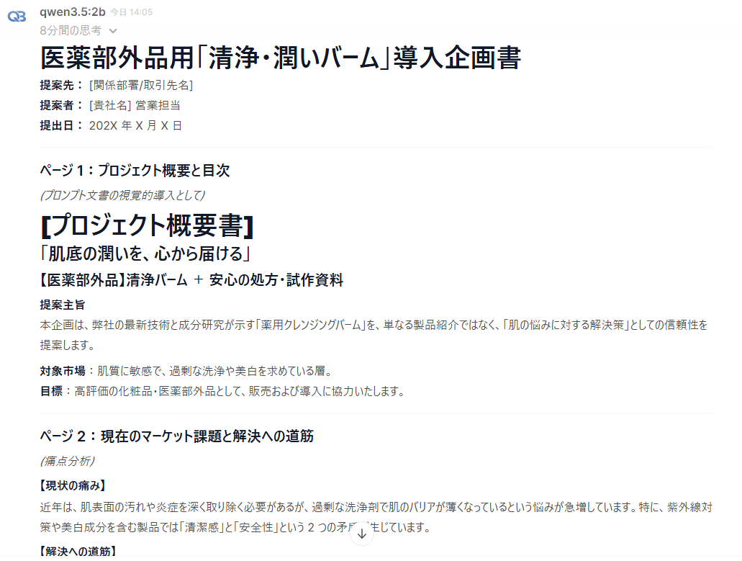

想定機能 | 事前準備ナレッジ（RAG） | 想定開発期間
・PDF／テキストデータの読み込み | ・企画書事例 | 1～2か月程度
・試作概要書の内容解析 | ・商品コンセプト資料
・商品コンセプトおよび企画ストーリーの生成 | ・企画書テンプレート
・企画書構成（ページ構成）の自動生成 | ・商品カテゴリ情報

